hidden markov model
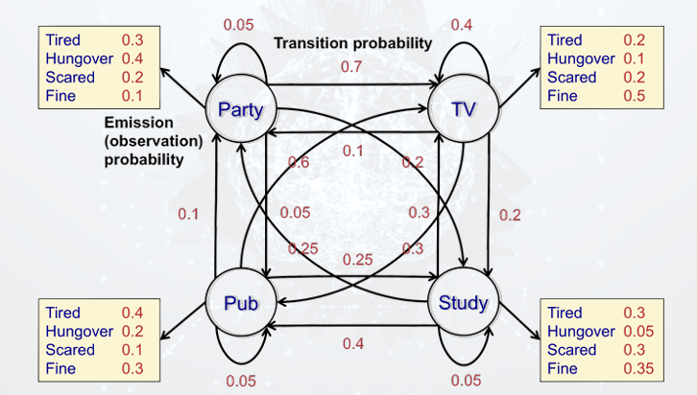

Transition Prob |  |  |  |  |  |  | Emission Prob
To | Party | Pub | TV | Study |  |  | State | Party | Pub | TV | Study
From |  |  |  |  |  |  | Observation
Party | 0.05 | 0.05 | 0.7 | 0.2 |  |  | Tired | 0.3 | 0.4 | 0.2 | 0.3
Pub | 0.1 | 0.05 | 0.6 | 0.25 |  |  | Hungover | 0.4 | 0.2 | 0.1 | 0.05
TV | 0.1 | 0.3 | 0.4 | 0.2 |  |  | Scared | 0.2 | 0.1 | 0.2 | 0.3
Study | 0.25 | 0.4 | 0.3 | 0.05 |  |  | Study | 0.1 | 0.3 | 0.5 | 0.35

Forward Algorithm
 | alpha_0(y0) | alpha_1(y1) | alpha_2(y2)
Party | 0.075 | 0.01125 | 0.00196875 |  | Chuỗi trạng thái dự đoán: Pub -> TV -> TV
Pub | 0.1 | 0.0215 | 0.00173875
TV | 0.05 | 0.031 | 0.0076025
Study | 0.075 | 0.016125 | 0.004389375
 | Tired | Tired | Scare

 | Pub | TV | TV

Viterbi Algorithm
Hidden State
Party | 0.075 | 0.00375 | 0.005625 | 0.00028125 | 0.000375 |  |  |  |  | B1. Với Quan sát T1 là Tired, ta nhân từng (trạng thái ẩn phát ra quan sát) với 0.25, kết quả được alpha_0
 |  | 0.01 |  | 0.0012 |  |  |  |  |  | B2. từ các alpha_0 của các trạng thái ẩn, ta tiến hành tìm trạng thái ẩn ở timestep 2. ví dụ ô C24 = a0 của Pub x xác suất chuyển từ Pub sang Party, đại diện cho Trường hợp Pub -> Party. Như vậy 4 ô đầu trong cột này lần lượt là xác suất từ một trạng thái bất kì sang Party (Pub -> party, Party -> party...)
 |  | 0.005 |  | 0.0012 |  |  |  |  |  | B3. Note: phải nhân với chuyển trạng thái thì mới thành alpha được
 |  | 0.01875 |  | 0.001875
Pub | 0.1 | 0.00375 | 0.012 | 0.00028125 | 0.00036
 |  | 0.005 |  | 0.0006
 |  | 0.015 |  | 0.0036
 |  | 0.03 |  | 0.003
TV | 0.05 | 0.0525 | 0.012 | 0.0039375 | 0.00144
 |  | 0.06 |  | 0.0072 |  | Chuỗi trạng thái dự đoán: Study -> Pub -> TV
 |  | 0.02 |  | 0.0048
 |  | 0.0225 |  | 0.00225
Study | 0.075 | 0.015 | 0.0075 | 0.001125 | 0.0009
 |  | 0.025 |  | 0.003
 |  | 0.01 |  | 0.0024
 |  | 0.00375 |  | 0.000375
 | T1 = Tired |  | T2 = Tired |  | T3 = Scare

Backtrack từ ngày thứ 3: lớn nhất là TV -> backtrack ngược cột trước xác suất thứ 2 lớn nhất (0.0072) -> Timestep thứ 2 là trạng thái Pub -> tiếp tục backtrack lại cột trước thì 0.03 lớn nhất ở hàng thứ 4 -> hidden state ta chọn là thứ 4 - tức Study.

